상태변경
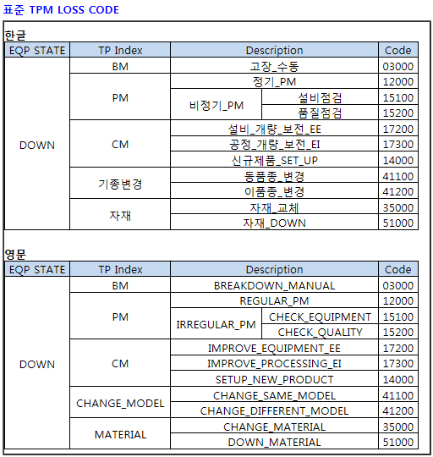
아래와 동일한 FORM으로 MAIN UI에 구현되어 있어야 하며, Sub UI 구현 여부는 자유 |  | * TPM 화면은 무조건 해당 이미지와 동일하게

※ 중알람 발생 시나리오
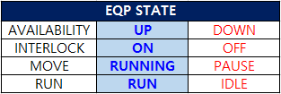
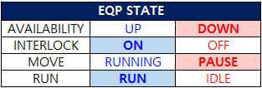
*초기상태, AUTO RUN / CELL 有
*중알람 발생 - 설비상태 변경
*알람 리셋 > AUTO RUN 이후 설비상태 변경
Log : 2/2/2/2
Log : 1/2/1/2
Log : 2/2/2/2

※ 인터락 발생 시나리오
*인터락 해제 > AUTO RUN 이후 설비상태 변경
*인터락 발생 - 설비상태 변경
*초기상태, AUTO RUN / CELL 有
Log : 2/2/2/2
Log : 2/1/1/2
Log : 2/2/2/2

※ TPM 시나리오
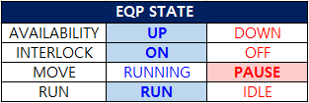
*초기상태, AUTO RUN / CELL 有
*설비 정지이후 설비상태 변경
*AUTO RUN 이후 설비상태 변경
Log : 2/2/2/2
Log : 2/2/1/2
Log : 2/2/2/2
 | * BIT 발생 순서
 | 설비 정지 버튼 -> TPM Loss PopUp창 발생 -> B12 ON -> B1012 ON -> CODE 선택 후 Confirm
 | -> BE ON -> B100E ON -> BE OFF -> B100E OFF -> Move State 2->1 & PopUp 꺼짐 -> B12 OFF -> B1012 OFF

※ CELL IN/OUT 시나리오
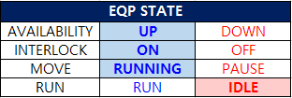
Log : 2/2/2/2
*초기상태, AUTO RUN / CELL 無
*설비에 CELL 투입되면 설비상태 변경
*설비에 있는 CELL 모두 배출되면 설비상태 변경
Log : 2/2/2/1
Log : 2/2/2/1

